НЗП
ЗНП, когда ЦФ линейная, а ограничение нелинейное
min Z = x1^2+x2^2-x3^2+1
(x1-1)^2+(x2-1)^2 +x3 <=4
x1>=0
x2>=0 |  | Переменные
x3>=0 |  | 0.89 | 0.89 | 3.98
 |  | Коэф. ЦФ |  | ЦФ
 | 1 | 1 | 1 | -13.2562
 |  | Ограничение
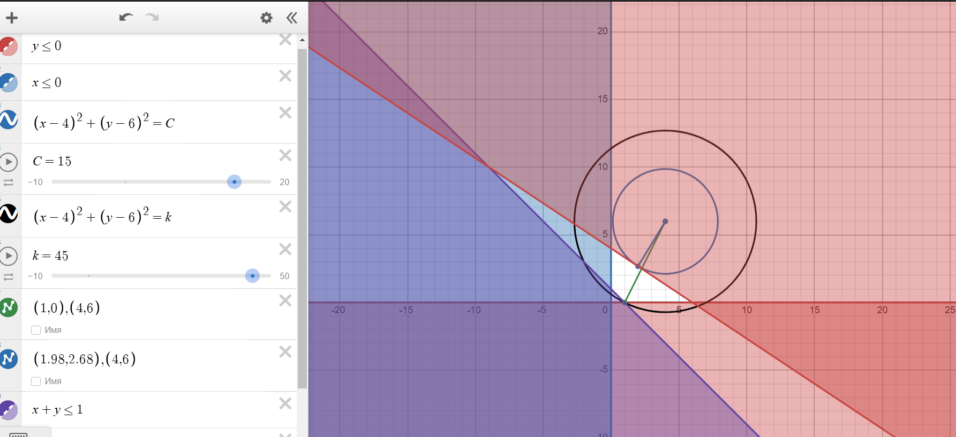
 |  | 4.0042 | <= | 4

ЗНП, когда ЦФ нелинейная, а ограничение линейное

Z = (x1-4)^2 + (x2-6)^2
x1+x2>=1
2x1+3x2<=12
x1>=0
x2>=0
min
max
ЗНП, когда ЦФ нелинейная и ограничение нелинейное

Z = (x1-4)^2+(x2-6)^2
x1+x2>=1 |  |  | x1 | x2
2x1+3x2 |  |  | 1.8461538462 | 2.76923
x1>=0 |  |  | ЦФ min | ЦФ max
x2>=0 |  |  | 15.076928047 | 45
 |  |  | Коэф цф
 |  |  | 1 | 1
 |  |  | Ограничения
 |  |  | 4.6153838462 | >= | 1
 |  |  | 11.999997692 | <= | 12

